Solicitud gráfica
 | Área: | Matemáticas |  |  | Fecha:
 | Grado: | 11
 | Título del tema: | Límites |  |  | ¿Cuaderno de estudio o recurso? | Recurso
 | Editor: | Cristhian Bello |  |  | Motor del recurso | F7

 | Código guión o recurso: | MA_11_03_REC30 | ← Para determinar este código, visite la hoja de Ayuda
 |  |  |  |  | ESPECIFICACIÓN DE ARCHIVOS A ENTREGAR
Núm. | Archivo Shutterstock o ruta en web | Imagen para: | Tipo | Formato | Nombre imagen SMALL | Tamaño imagen SMALL | Nombre imagen ZOOM | Tamaño imagen ZOOM | Descripción | Observaciones
IMG01 | Ver descripción | Recurso F7 | Ilustración | Horizontal | MA_11_03_REC30_IMG01.jpg | 800 x 460 px |  |  | Gráfica de la funcion f(x) de las observaciones que se muestren valores en el intervalo (1,8 y 2,1)
IMG02 | Ver descripción | Recurso F7 | Ilustración | Horizontal | MA_11_03_REC30_IMG02.jpg | 800 x 460 px |  |  | 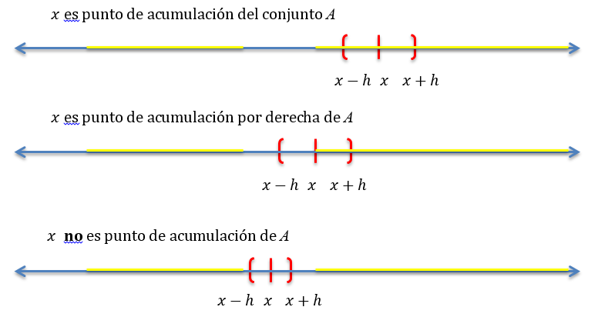 Gráfica de la funcion f(x) de las observaciones que se muestren valores en el intervalo (1,8 y 2,1) | Ninguna, sin la correccion gramatical en las frases

